UC1
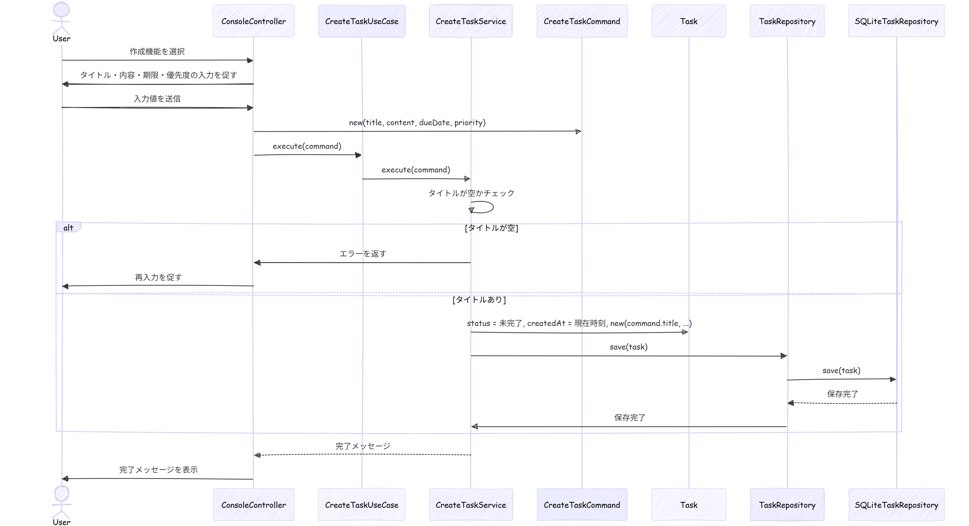
基本設計書

 |  |  |  | UC毎にシート分けするのは一般的ではありません！
 |  |  |  | ポートフォリオとかならこれで十分だけど、実際には
システム名 | ユースケース |  | 担当 | 機能ごとに１エクセルファイル
TODOアプリケーション「MyToDo」 | UC1：TODOを作成する |  | おか | 位の規模で設計書を作成します！

更新履歴
バージョン | 作成・更新日 | 改版理由・箇所 | 担当
1.0 | 2026-03-24 | 第1版作成 | おか

アクティビティ図

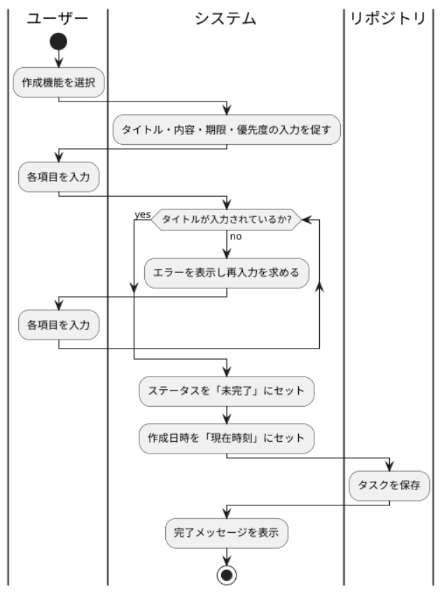

クラス図

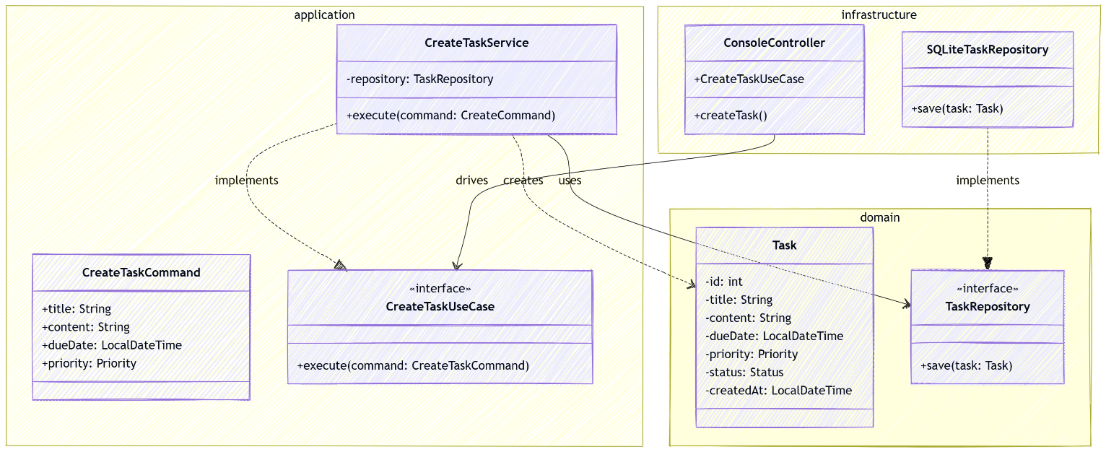

シーケンス図

